公司網站補充公告用
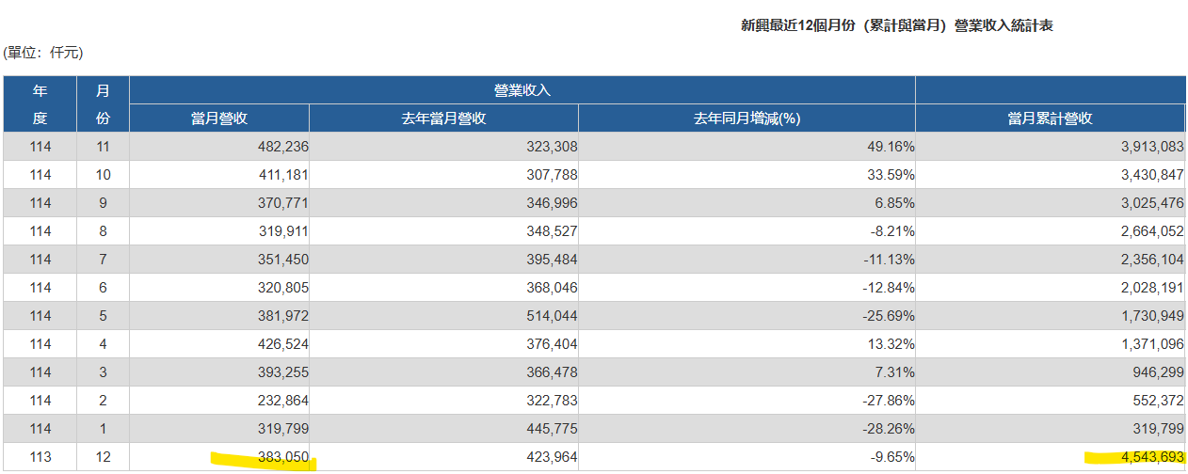
SNC官網 公告用:

1. | 114年 十二月合併營收 | 證交所公告用
 | 本月營業收入淨額(仟元)： | 492,218 | -
 | 去年本月營業收入淨額(仟元)： | 383,050
 | 本月營收增減額： | 109,168
 | 本月增減百分比： | 28.50% |  | -
 | 本年累計營業收入淨額(仟元)： | 4,407,811 | -
 | 去年累計營業收入淨額(仟元)： | 4,543,693
 | 本年營收增減額： | (135,882)
 | 本年增減百分比： | (2.99%) |  | -
 | 備註(最多60個中文字)：

2. | 部門別收入: | Dec-25 | 2025全年累計
 | Capesize Bulker | 148,585.00 | 1,647,316.00
 | Kamsarmax | 56,359.00 | 642,180.00
 | VLCC | 237,283.00 | 1,535,879.00
 | VLOC | 48,353.00 | 562,801.00
 | 其他 | 1,638.00 | 19,635.00
 | 合計 | 492,218.00 | 4,407,811.00

3. | 運務別收入: | Dec-25 | 2025全年累計
 | Tanker pool | 180,738.00 | 1,468,511.00
 | 論時傭船(Time Charter) | 261,490.00 | 2,006,882.00
 | 論程傭船(Voyage Charter) | 48,352.00 | 912,784.00
 | 其他 | 1,638.00 | 19,635.00
 |  | 492,218.00 | 4,407,812.00

 |  |  | -1.00

